Hoja1
N° | Modulo | Evento | Correo | A quienes | Asunto
1 | Asuntos Tecnicos - Derecho Revisión Edificaciones - Generar Liquidación | Al hacer clic en Generar Credipago y verificando que el proyectista principal o algun asociado está inhablitado debe enviar el correo (si es un ingeniero considerar como si estuviera habilitado) | 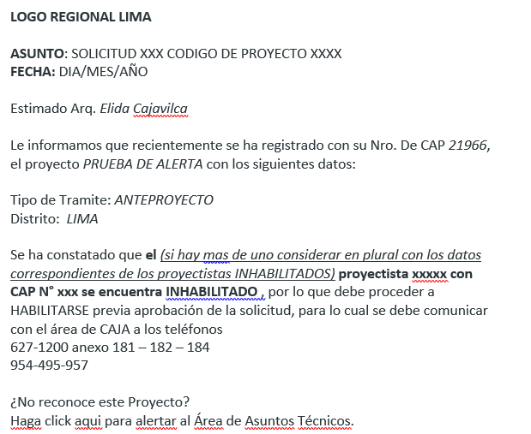 | Todos los proyectistas, tanto principal como asociados | SOLICITUD XXX CODIGO DE PROYECTO XXXX
2 | Asuntos Tecnicos - Derecho Revisión HU - Generar Liquidación | Al hacer clic en Generar Credipago y verificando que el proyectista principal y todos los asociado está hablitado debe enviar el correo | 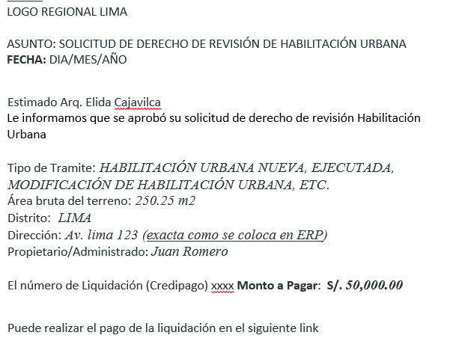 | Todos los proyectistas, tanto principal como asociados | SOLICITUD DE DERECHO DE REVISIÓN DE HABILITACIÓN URBANA
3 | Asuntos Tecnicos - Derecho Revisión Edificaciones - Reintegro | Al hacer clic en Registrar y verificando que el proyectista principal y todos los asociado están hablitados debe enviar el correo (si es un ingeniero considerar como si estuviera habilitado) | 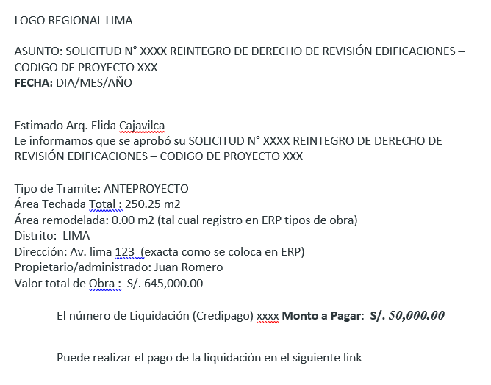 | Todos los proyectistas, tanto principal como asociados | SOLICITUD N° XXXX REINTEGRO DE DERECHO DE REVISIÓN EDIFICACIONES – CODIGO DE PROYECTO XXX
* | Ejemplo |  | 